Capture
인터페이스 확인 1, 2
수정 전 | 수정 후

메시지 확인 1, 2
메시지 전송 전 관리자 페이지 |  | 전송 성공 메시지
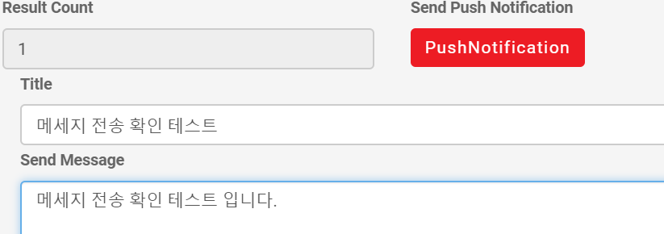

Result Count 값이 1인 경우, 메세지 전송 확인

메시지 전송 전 데이터베이스 |  | 메시지 전송 후 데이터베이스
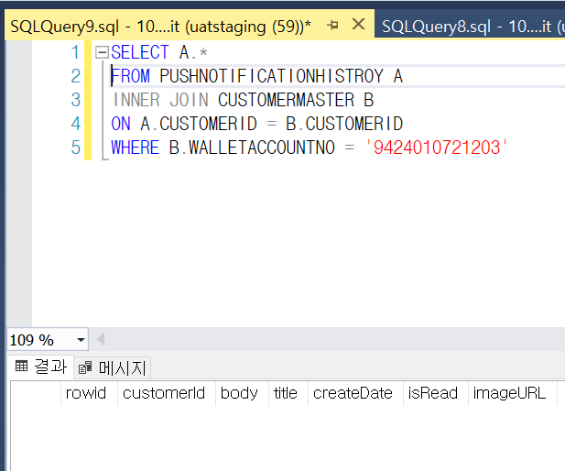
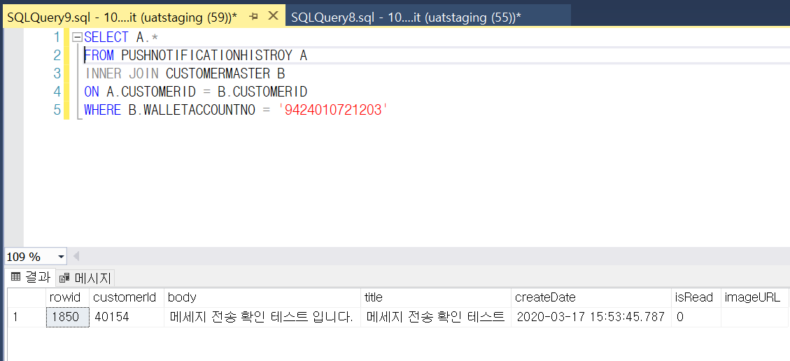

메시지 확인 3, 4
메시지 전송 전 관리자 화면
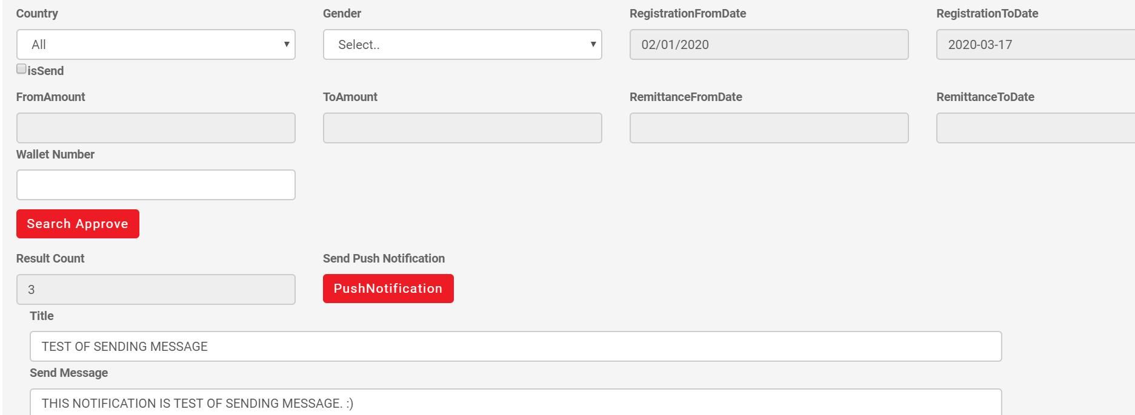

 |  |  |  |  | 전송 성공 메시지

Result Count 값이 1 이상인 경우, 메세지 전송 확인

메시지 전송 전 데이터베이스 |  |  | 메시지 전송 후 데이터베이스
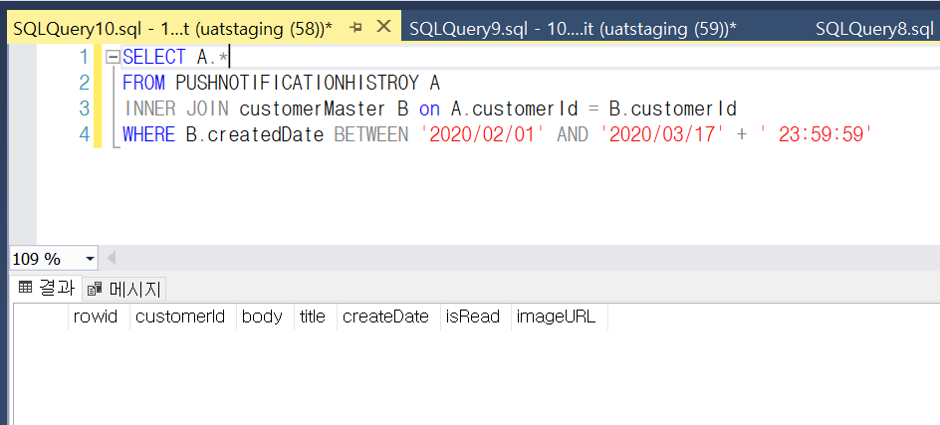
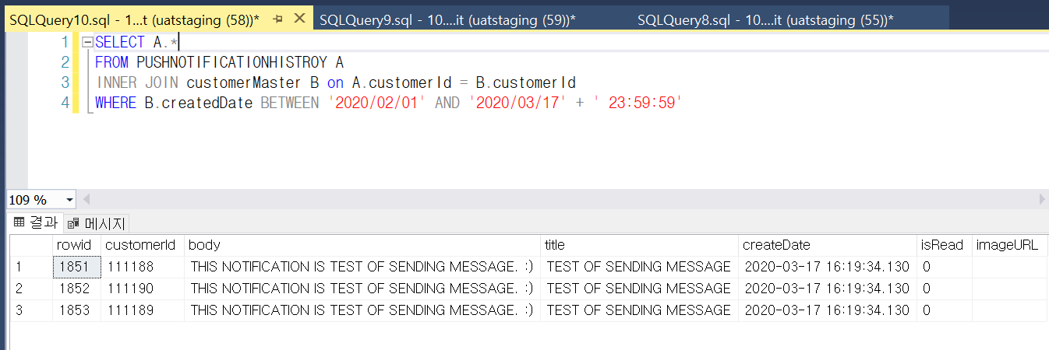

사용자 알림 기록 1
푸시 알림 전송 전 관리자 페이지
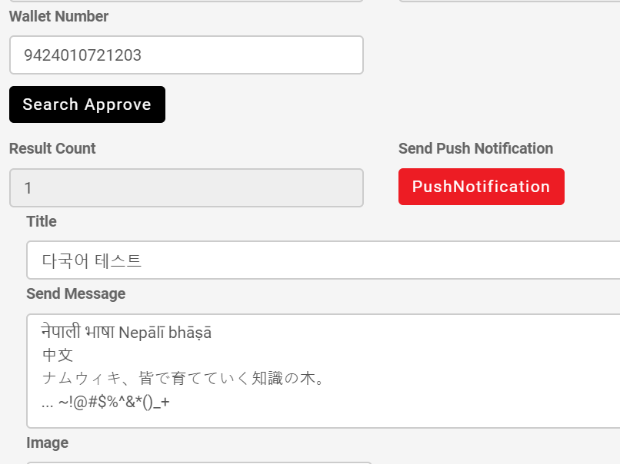

 |  |  |  | 푸시 알림 전송 성공 메시지

메시지 전송 전 데이터 베이스 |  |  | 메시지 전송 후 데이터 베이스
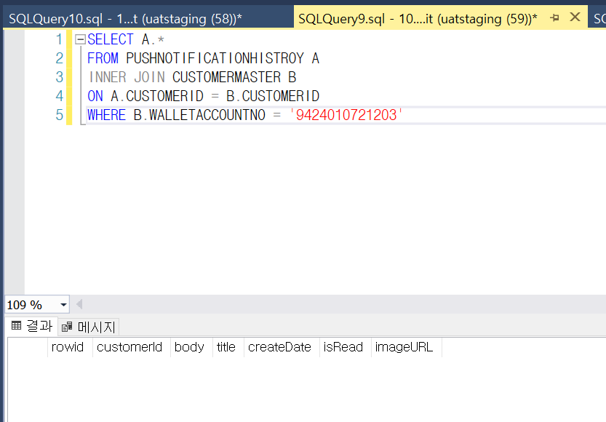

체크 재확인 1

검색 버튼 누르기 전 FromAmount, ToAmount, RemittanceFromDate, RemittanceToDate 입력란 제한

체크 해제 상태에서 검색

검색 버튼 누른 뒤 FromAmount, ToAmount, RemittanceFromDate, RemittanceToDate 입력란 제한유지

검색 후에도 입력불가 유지

Capture2
테스트 시나리오 ※수정전 상황과 수정후 상황의 검색조건은 동일
1. 각 상황에 따라 먼저 조건을 검색하여 Result Count 값을 확인한다.
2. 화면과 데이터베이스를 대조한다.
3. 푸시 알림을 보낸다
4. DB에서 타이틀을 키로하여 검색해 비교한다.
수정전 | 수정후
검색 1
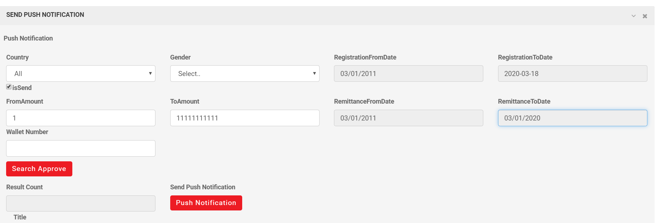

deviceId가 중복이 되더라도 customerId가 다르기 때문에 다른 유저로 본다.



푸시 1 | 푸시 1

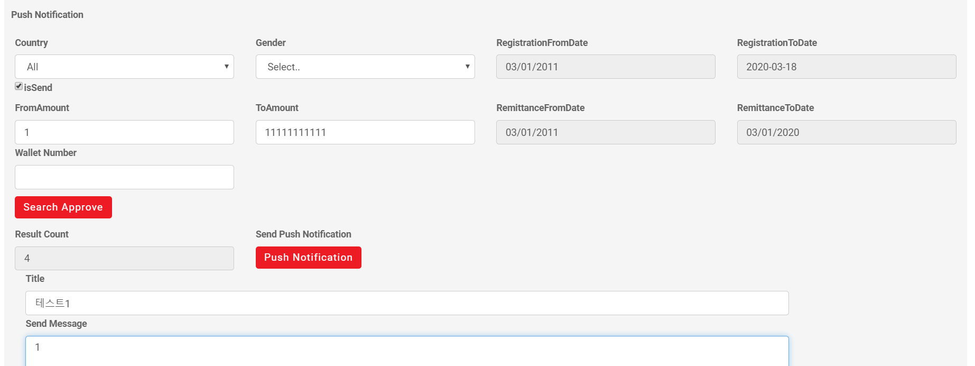
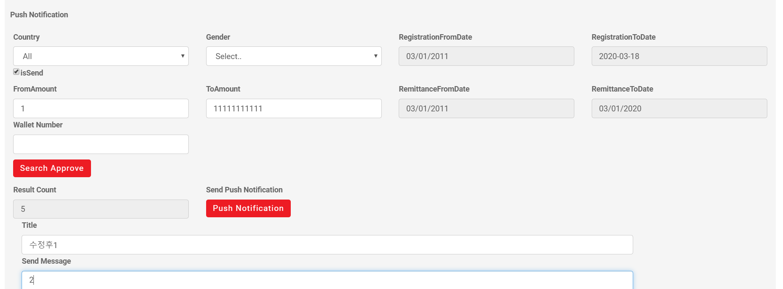

카운트 수와 동일하게 푸시되지 않았다.
카운트 수와 동일하게 푸시되었다.

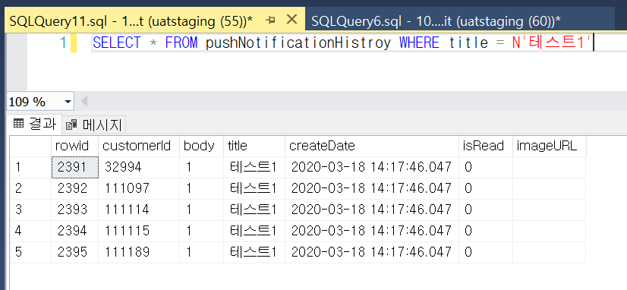

검색 2 | 검색 2

푸시 2 | 푸시 2

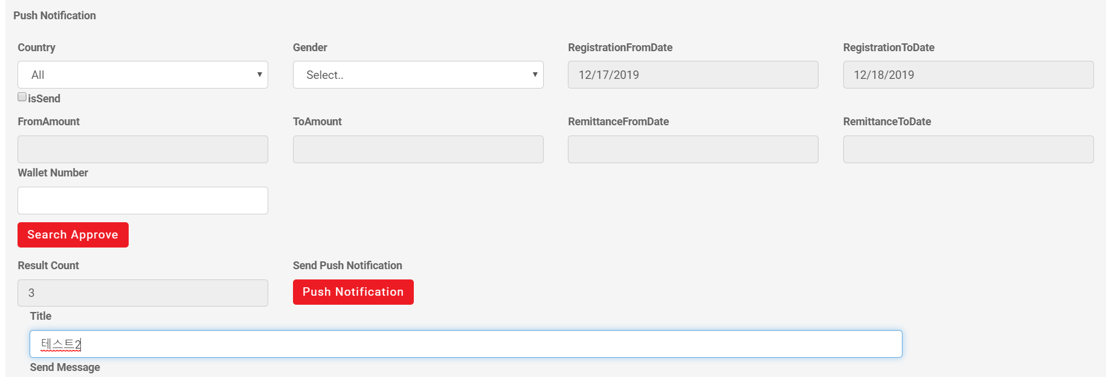
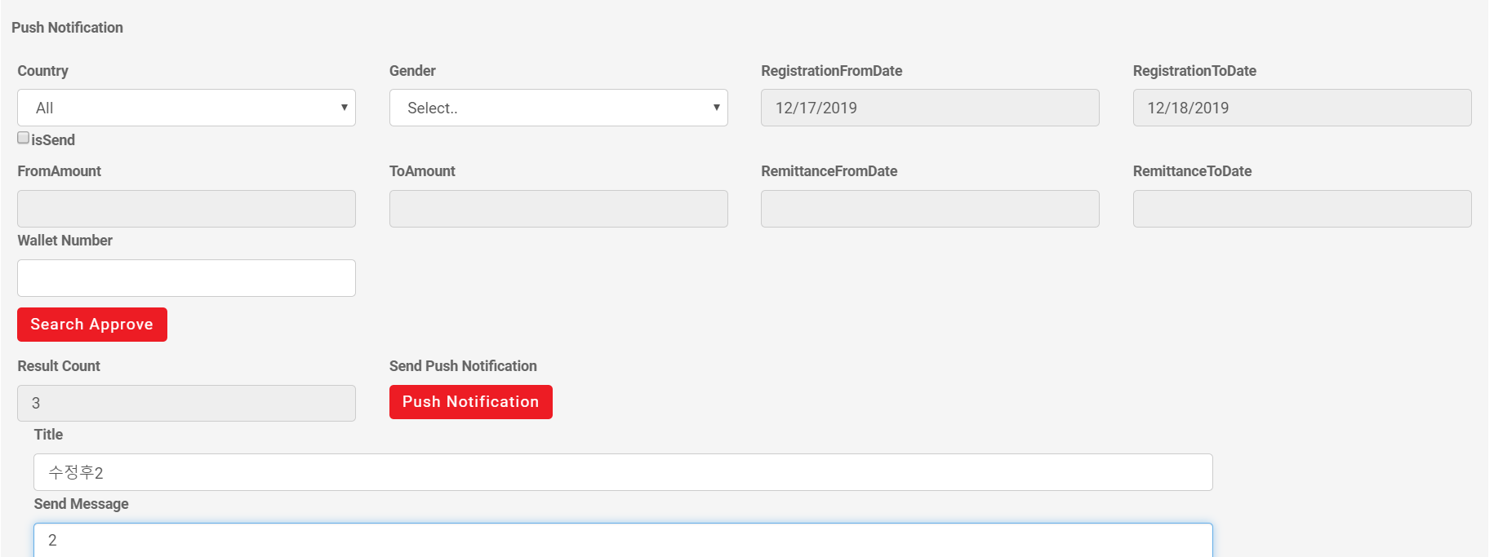

카운트 수와 동일하게 푸시되지 않았다.
카운트 수와 동일하게 푸시되었다.

검색 3 | 검색 3

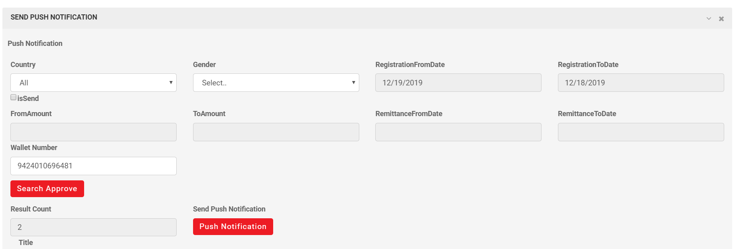

 | 푸시 3
푸시 3

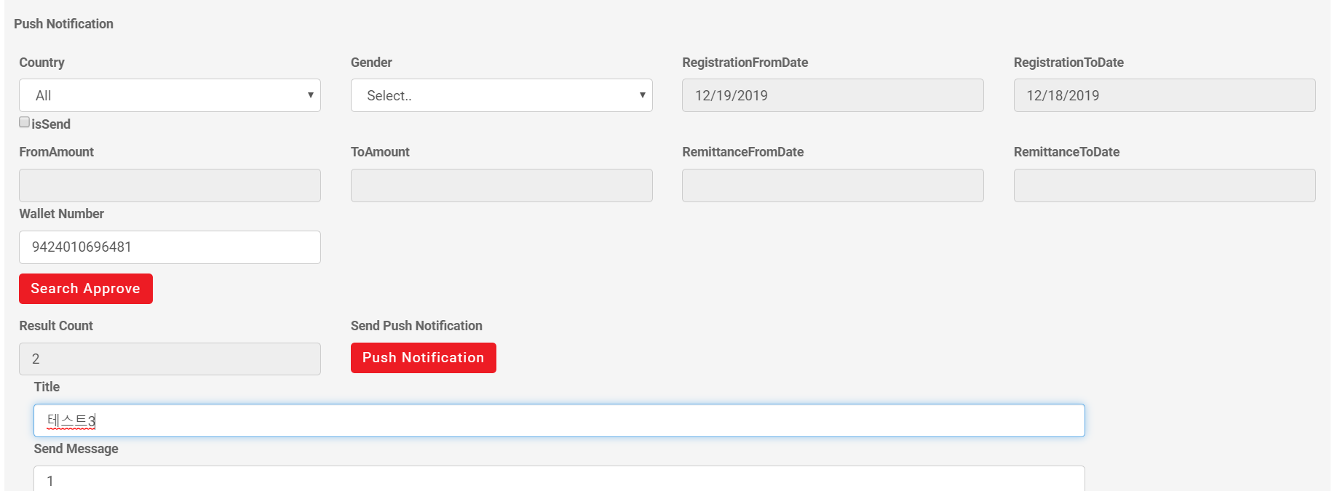
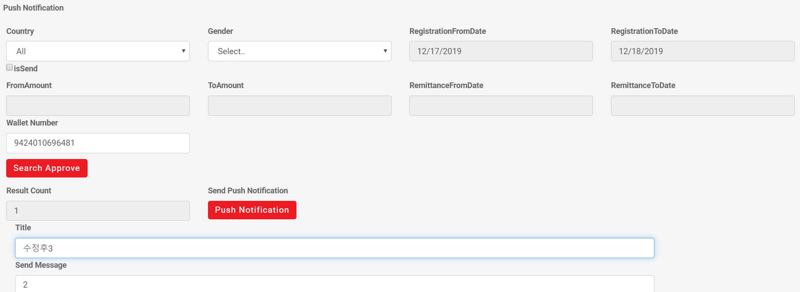

카운트 수와 동일하게 푸시되지 않았다.
카운트 수와 동일하게 푸시되었다.

푸시 3의 원인

푸시 알림이 가는 대상은 deviceId 기준이고, 푸시 알림의 내역은 customerId 기준이므로 username이 키값이 되지 않기에 결과값은 1행만 나와야 한다.

